Sheet1
达西浓纳米科技（常州）有限公司 Dashinou Nanotechnology (Changzhou) Co., Ltd
江苏省常州市新北区辽河路901号新科创大楼A座410室 Room 410, Building A, Xinkechuang Building, No. 901 Liaohe Road, Xinbei District, Changzhou City, Jiangsu Province
电话：0519-85558068 邮箱：czdxnano@163.com 邮编：213000 Tel: 0519-85558068 Email: czdxnano@163.com Postcode: 213000


样品名称 Sample name | 导电钛白粉 Conductive titanium dioxide | 规格型号 Specifications and models | DXN-TI200 | 生产日期 Production date | 2024年8月10日 August 10, 2024
取样数量 Sampling quantity | 200g | 批次数量 Batch quantity | 0.1T | 包装规格 Packaging specifications | 20KG/桶
送检日期 Date of submission | 2024年8月10日 August 10, 2024 | 报告编号 Report number | 2024081001 | 参考标准 Reference standard | 企业标准 Corporate standards
质量报告 Quality report

检验项目 Inspection items | 单位 Unit | 技术要求 Technical requirements | 检验结果 Test results | 单项判定 Single judgment
纯度 Purity | % | ≧99 | 99.12 | 合格 Qualified
外观 Appearance | --- | 蓝灰色粉末 Blue gray powder | 蓝灰色粉末 Blue gray powder | 合格 Qualified
平均粒径 Average particle size | nm | ≤250 | 150 | 合格 Qualified
平均粒度（D50） Average particle size (D50) | ㎛ | ≦3 | 1.2 | 合格 Qualified
比表面积 Specific surface area | m2/g | ≧10 | 15 | 合格 Qualified
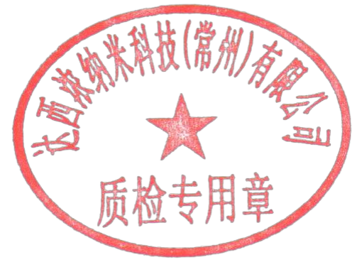 检验结论：检验结果符合内控指标要求，此批次判断为合格。 Test conclusion:The inspection results meet the requirements of internal control indicators, and this batch is judged to be qualified.

检验：李伟 |  | 审核：闫守信 |  | 签发：李想

